Hoja1
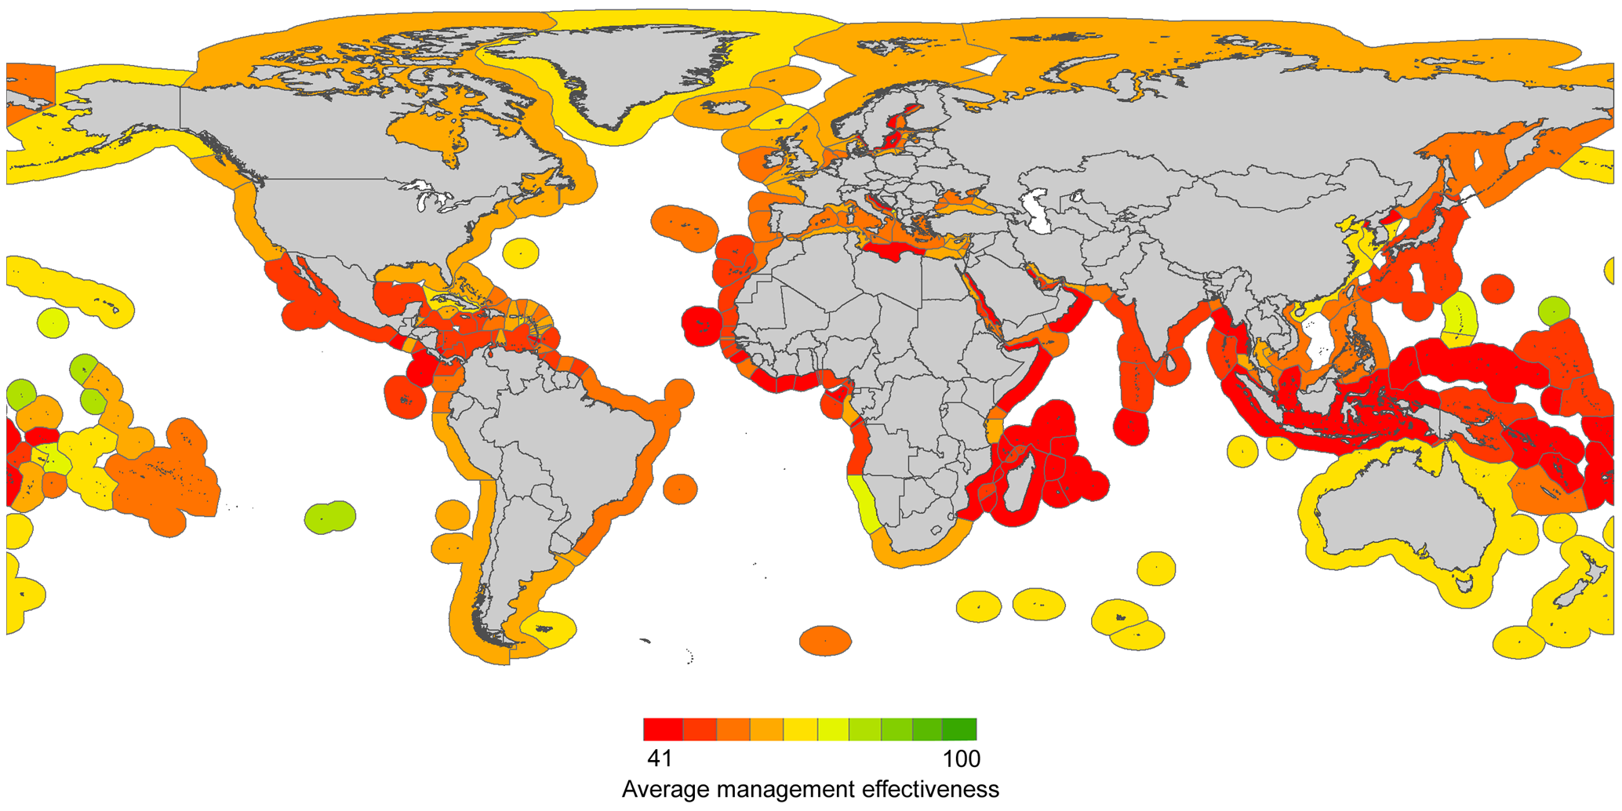
1 | 1
2 | 0.89126853377
6 | 0.89126853377

Guayas | 0.89126853377
Santa Elena | 0.89126853377
El Oro | 1
Manabí | 0.89126853377

 |  | 41 | 100
 |  | 59
 |  |  | 5.9
 |  |  | 17.7
 |  |  | 42 | 1.00%
 |  | Santa Elena | 58.7 | 30% | 40% | 100%
 |  | Manabí | 58.7 | 30% | 40% | 75.00%

